使用说明（勿删）
使用说明
UI类型 | 平台上的样式 |  | 包含属性 | 使用场景
type | style |  | attribute | usage
拖拽条：slider | 默认 | 调整 | 1. 当前值 2. 最小值 3. 最大值 4. 间隔值 | 一般用于数值类参数，值为数字。 如：移动速度、战斗力、血量
 | 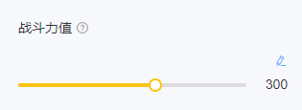 | 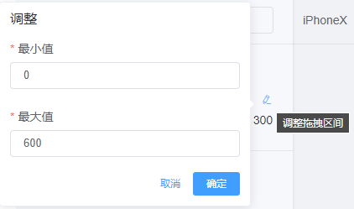
文本输入框：input | 默认 |  | 1. 当前值 | 一般用于文本类参数，值为文本。 如：主角名称、敌方名称、兑换码

开关：switch | 开 | 关 | 1. 当前值 | 一般用于开关类参数，值为true/false、是/否、1/0。 如：是否存在手指指引、是否存在提示文案

单选：radio | 默认 |  | 1. 当前值 2. 选项 | 一般用于多选一类型参数，值一般为文本。 如：主角默认服饰、敌方默认阵容
 | 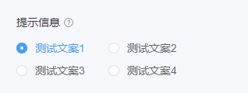
复选：checkbox | 默认 |  | 1. 当前值 2. 选项 | 一般用于多选多类型参数，值一般为文本。 如：选择主角出场时拥有的道具
 | 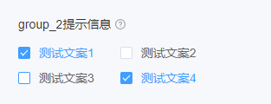
选择组件：select | 默认 | 移除、拖拽、新增 | 1. 当前值 2. 选项 3. 是否可增加 4. 是否可移除 5. 值是否唯⼀ | 一般用于多选多且可增删改、移动位置类型参数，值一般为文本。 如：选择主角出场时按顺序获得的道具
 | 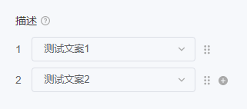 | 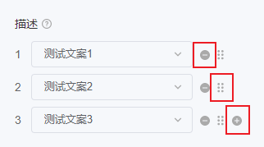
颜色选择器：color-picker | 默认 | 调色 | 1. 当前值 | 一般用于颜色类参数，值一般为文本。 如：选择主角皮肤颜色、敌方发色
 |  | 